LevelC_电能量市场出清电价
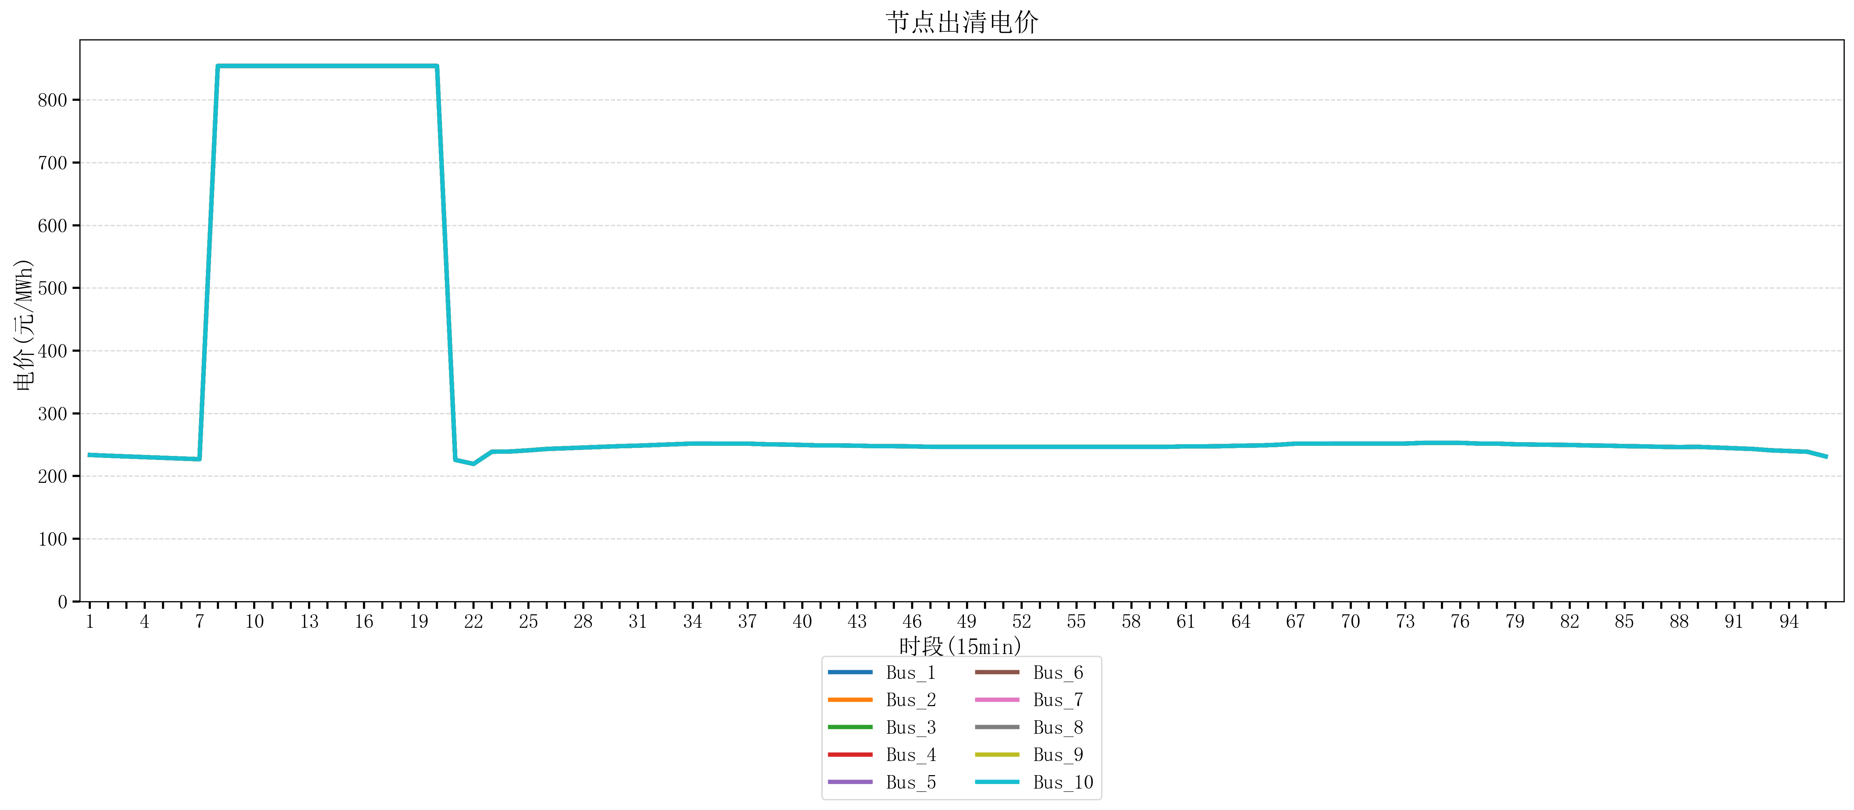
节点编号 | 电价类型 | 时段1 | 时段2 | 时段3 | 时段4 | 时段5 | 时段6 | 时段7 | 时段8 | 时段9 | 时段10 | 时段11 | 时段12 | 时段13 | 时段14 | 时段15 | 时段16 | 时段17 | 时段18 | 时段19 | 时段20 | 时段21 | 时段22 | 时段23
id | price_type | t1 | t2 | t3 | t4 | t5 | t6 | t7 | t8 | t9 | t10 | t11 | t12 | t13 | t14 | t15 | t16 | t17 | t18 | t19 | t20 | t21 | t22 | t23
str | str | float64 | float64 | float64 | float64 | float64 | float64 | float64 | float64 | float64 | float64 | float64 | float64 | float64 | float64 | float64 | float64 | float64 | float64 | float64 | float64 | float64 | float64 | float64
Bus_1 | 电能量电价 | 233.67344 | 232.414 | 231.30016 | 230.18632 | 229.07248 | 227.95864 | 226.8448 | 853.98584 | 853.98584 | 853.98584 | 853.98584 | 853.98584 | 853.98584 | 853.98584 | 853.98584 | 853.98584 | 853.98584 | 853.98584 | 853.98584 | 853.98584 | 225.73096 | 219.37552 | 238.76944
Bus_2 | 电能量电价 | 233.67344 | 232.414 | 231.30016 | 230.18632 | 229.07248 | 227.95864 | 226.8448 | 853.98584 | 853.98584 | 853.98584 | 853.98584 | 853.98584 | 853.98584 | 853.98584 | 853.98584 | 853.98584 | 853.98584 | 853.98584 | 853.98584 | 853.98584 | 225.73096 | 219.37552 | 238.76944
Bus_3 | 电能量电价 | 233.67344 | 232.414 | 231.30016 | 230.18632 | 229.07248 | 227.95864 | 226.8448 | 853.98584 | 853.98584 | 853.98584 | 853.98584 | 853.98584 | 853.98584 | 853.98584 | 853.98584 | 853.98584 | 853.98584 | 853.98584 | 853.98584 | 853.98584 | 225.73096 | 219.37552 | 238.76944
Bus_4 | 电能量电价 | 233.67344 | 232.414 | 231.30016 | 230.18632 | 229.07248 | 227.95864 | 226.8448 | 853.98584 | 853.98584 | 853.98584 | 853.98584 | 853.98584 | 853.98584 | 853.98584 | 853.98584 | 853.98584 | 853.98584 | 853.98584 | 853.98584 | 853.98584 | 225.73096 | 219.37552 | 238.76944
Bus_5 | 电能量电价 | 233.67344 | 232.414 | 231.30016 | 230.18632 | 229.07248 | 227.95864 | 226.8448 | 853.98584 | 853.98584 | 853.98584 | 853.98584 | 853.98584 | 853.98584 | 853.98584 | 853.98584 | 853.98584 | 853.98584 | 853.98584 | 853.98584 | 853.98584 | 225.73096 | 219.37552 | 238.76944
Bus_6 | 电能量电价 | 233.67344 | 232.414 | 231.30016 | 230.18632 | 229.07248 | 227.95864 | 226.8448 | 853.98584 | 853.98584 | 853.98584 | 853.98584 | 853.98584 | 853.98584 | 853.98584 | 853.98584 | 853.98584 | 853.98584 | 853.98584 | 853.98584 | 853.98584 | 225.73096 | 219.37552 | 238.76944
Bus_7 | 电能量电价 | 233.67344 | 232.414 | 231.30016 | 230.18632 | 229.07248 | 227.95864 | 226.8448 | 853.98584 | 853.98584 | 853.98584 | 853.98584 | 853.98584 | 853.98584 | 853.98584 | 853.98584 | 853.98584 | 853.98584 | 853.98584 | 853.98584 | 853.98584 | 225.73096 | 219.37552 | 238.76944
Bus_8 | 电能量电价 | 233.67344 | 232.414 | 231.30016 | 230.18632 | 229.07248 | 227.95864 | 226.8448 | 853.98584 | 853.98584 | 853.98584 | 853.98584 | 853.98584 | 853.98584 | 853.98584 | 853.98584 | 853.98584 | 853.98584 | 853.98584 | 853.98584 | 853.98584 | 225.73096 | 219.37552 | 238.76944
Bus_9 | 电能量电价 | 233.67344 | 232.414 | 231.30016 | 230.18632 | 229.07248 | 227.95864 | 226.8448 | 853.98584 | 853.98584 | 853.98584 | 853.98584 | 853.98584 | 853.98584 | 853.98584 | 853.98584 | 853.98584 | 853.98584 | 853.98584 | 853.98584 | 853.98584 | 225.73096 | 219.37552 | 238.76944
Bus_10 | 电能量电价 | 233.67344 | 232.414 | 231.30016 | 230.18632 | 229.07248 | 227.95864 | 226.8448 | 853.98584 | 853.98584 | 853.98584 | 853.98584 | 853.98584 | 853.98584 | 853.98584 | 853.98584 | 853.98584 | 853.98584 | 853.98584 | 853.98584 | 853.98584 | 225.73096 | 219.37552 | 238.76944
Bus_11 | 电能量电价 | 233.67344 | 232.414 | 231.30016 | 230.18632 | 229.07248 | 227.95864 | 226.8448 | 853.98584 | 853.98584 | 853.98584 | 853.98584 | 853.98584 | 853.98584 | 853.98584 | 853.98584 | 853.98584 | 853.98584 | 853.98584 | 853.98584 | 853.98584 | 225.73096 | 219.37552 | 238.76944
Bus_12 | 电能量电价 | 233.67344 | 232.414 | 231.30016 | 230.18632 | 229.07248 | 227.95864 | 226.8448 | 853.98584 | 853.98584 | 853.98584 | 853.98584 | 853.98584 | 853.98584 | 853.98584 | 853.98584 | 853.98584 | 853.98584 | 853.98584 | 853.98584 | 853.98584 | 225.73096 | 219.37552 | 238.76944
Bus_13 | 电能量电价 | 233.67344 | 232.414 | 231.30016 | 230.18632 | 229.07248 | 227.95864 | 226.8448 | 853.98584 | 853.98584 | 853.98584 | 853.98584 | 853.98584 | 853.98584 | 853.98584 | 853.98584 | 853.98584 | 853.98584 | 853.98584 | 853.98584 | 853.98584 | 225.73096 | 219.37552 | 238.76944
Bus_14 | 电能量电价 | 233.67344 | 232.414 | 231.30016 | 230.18632 | 229.07248 | 227.95864 | 226.8448 | 853.98584 | 853.98584 | 853.98584 | 853.98584 | 853.98584 | 853.98584 | 853.98584 | 853.98584 | 853.98584 | 853.98584 | 853.98584 | 853.98584 | 853.98584 | 225.73096 | 219.37552 | 238.76944
Bus_15 | 电能量电价 | 233.67344 | 232.414 | 231.30016 | 230.18632 | 229.07248 | 227.95864 | 226.8448 | 853.98584 | 853.98584 | 853.98584 | 853.98584 | 853.98584 | 853.98584 | 853.98584 | 853.98584 | 853.98584 | 853.98584 | 853.98584 | 853.98584 | 853.98584 | 225.73096 | 219.37552 | 238.76944
Bus_16 | 电能量电价 | 233.67344 | 232.414 | 231.30016 | 230.18632 | 229.07248 | 227.95864 | 226.8448 | 853.98584 | 853.98584 | 853.98584 | 853.98584 | 853.98584 | 853.98584 | 853.98584 | 853.98584 | 853.98584 | 853.98584 | 853.98584 | 853.98584 | 853.98584 | 225.73096 | 219.37552 | 238.76944
Bus_17 | 电能量电价 | 233.67344 | 232.414 | 231.30016 | 230.18632 | 229.07248 | 227.95864 | 226.8448 | 853.98584 | 853.98584 | 853.98584 | 853.98584 | 853.98584 | 853.98584 | 853.98584 | 853.98584 | 853.98584 | 853.98584 | 853.98584 | 853.98584 | 853.98584 | 225.73096 | 219.37552 | 238.76944
Bus_18 | 电能量电价 | 233.67344 | 232.414 | 231.30016 | 230.18632 | 229.07248 | 227.95864 | 226.8448 | 853.98584 | 853.98584 | 853.98584 | 853.98584 | 853.98584 | 853.98584 | 853.98584 | 853.98584 | 853.98584 | 853.98584 | 853.98584 | 853.98584 | 853.98584 | 225.73096 | 219.37552 | 238.76944
Bus_19 | 电能量电价 | 233.67344 | 232.414 | 231.30016 | 230.18632 | 229.07248 | 227.95864 | 226.8448 | 853.98584 | 853.98584 | 853.98584 | 853.98584 | 853.98584 | 853.98584 | 853.98584 | 853.98584 | 853.98584 | 853.98584 | 853.98584 | 853.98584 | 853.98584 | 225.73096 | 219.37552 | 238.76944
Bus_20 | 电能量电价 | 233.67344 | 232.414 | 231.30016 | 230.18632 | 229.07248 | 227.95864 | 226.8448 | 853.98584 | 853.98584 | 853.98584 | 853.98584 | 853.98584 | 853.98584 | 853.98584 | 853.98584 | 853.98584 | 853.98584 | 853.98584 | 853.98584 | 853.98584 | 225.73096 | 219.37552 | 238.76944
Bus_21 | 电能量电价 | 233.67344 | 232.414 | 231.30016 | 230.18632 | 229.07248 | 227.95864 | 226.8448 | 853.98584 | 853.98584 | 853.98584 | 853.98584 | 853.98584 | 853.98584 | 853.98584 | 853.98584 | 853.98584 | 853.98584 | 853.98584 | 853.98584 | 853.98584 | 225.73096 | 219.37552 | 238.76944
Bus_22 | 电能量电价 | 233.67344 | 232.414 | 231.30016 | 230.18632 | 229.07248 | 227.95864 | 226.8448 | 853.98584 | 853.98584 | 853.98584 | 853.98584 | 853.98584 | 853.98584 | 853.98584 | 853.98584 | 853.98584 | 853.98584 | 853.98584 | 853.98584 | 853.98584 | 225.73096 | 219.37552 | 238.76944
Bus_23 | 电能量电价 | 233.67344 | 232.414 | 231.30016 | 230.18632 | 229.07248 | 227.95864 | 226.8448 | 853.98584 | 853.98584 | 853.98584 | 853.98584 | 853.98584 | 853.98584 | 853.98584 | 853.98584 | 853.98584 | 853.98584 | 853.98584 | 853.98584 | 853.98584 | 225.73096 | 219.37552 | 238.76944
Bus_24 | 电能量电价 | 233.67344 | 232.414 | 231.30016 | 230.18632 | 229.07248 | 227.95864 | 226.8448 | 853.98584 | 853.98584 | 853.98584 | 853.98584 | 853.98584 | 853.98584 | 853.98584 | 853.98584 | 853.98584 | 853.98584 | 853.98584 | 853.98584 | 853.98584 | 225.73096 | 219.37552 | 238.76944
Bus_25 | 电能量电价 | 233.67344 | 232.414 | 231.30016 | 230.18632 | 229.07248 | 227.95864 | 226.8448 | 853.98584 | 853.98584 | 853.98584 | 853.98584 | 853.98584 | 853.98584 | 853.98584 | 853.98584 | 853.98584 | 853.98584 | 853.98584 | 853.98584 | 853.98584 | 225.73096 | 219.37552 | 238.76944
Bus_26 | 电能量电价 | 233.67344 | 232.414 | 231.30016 | 230.18632 | 229.07248 | 227.95864 | 226.8448 | 853.98584 | 853.98584 | 853.98584 | 853.98584 | 853.98584 | 853.98584 | 853.98584 | 853.98584 | 853.98584 | 853.98584 | 853.98584 | 853.98584 | 853.98584 | 225.73096 | 219.37552 | 238.76944
Bus_27 | 电能量电价 | 233.67344 | 232.414 | 231.30016 | 230.18632 | 229.07248 | 227.95864 | 226.8448 | 853.98584 | 853.98584 | 853.98584 | 853.98584 | 853.98584 | 853.98584 | 853.98584 | 853.98584 | 853.98584 | 853.98584 | 853.98584 | 853.98584 | 853.98584 | 225.73096 | 219.37552 | 238.76944
Bus_28 | 电能量电价 | 233.67344 | 232.414 | 231.30016 | 230.18632 | 229.07248 | 227.95864 | 226.8448 | 853.98584 | 853.98584 | 853.98584 | 853.98584 | 853.98584 | 853.98584 | 853.98584 | 853.98584 | 853.98584 | 853.98584 | 853.98584 | 853.98584 | 853.98584 | 225.73096 | 219.37552 | 238.76944
Bus_29 | 电能量电价 | 233.67344 | 232.414 | 231.30016 | 230.18632 | 229.07248 | 227.95864 | 226.8448 | 853.98584 | 853.98584 | 853.98584 | 853.98584 | 853.98584 | 853.98584 | 853.98584 | 853.98584 | 853.98584 | 853.98584 | 853.98584 | 853.98584 | 853.98584 | 225.73096 | 219.37552 | 238.76944
Bus_30 | 电能量电价 | 233.67344 | 232.414 | 231.30016 | 230.18632 | 229.07248 | 227.95864 | 226.8448 | 853.98584 | 853.98584 | 853.98584 | 853.98584 | 853.98584 | 853.98584 | 853.98584 | 853.98584 | 853.98584 | 853.98584 | 853.98584 | 853.98584 | 853.98584 | 225.73096 | 219.37552 | 238.76944
Bus_31 | 电能量电价 | 233.67344 | 232.414 | 231.30016 | 230.18632 | 229.07248 | 227.95864 | 226.8448 | 853.98584 | 853.98584 | 853.98584 | 853.98584 | 853.98584 | 853.98584 | 853.98584 | 853.98584 | 853.98584 | 853.98584 | 853.98584 | 853.98584 | 853.98584 | 225.73096 | 219.37552 | 238.76944
Bus_32 | 电能量电价 | 233.67344 | 232.414 | 231.30016 | 230.18632 | 229.07248 | 227.95864 | 226.8448 | 853.98584 | 853.98584 | 853.98584 | 853.98584 | 853.98584 | 853.98584 | 853.98584 | 853.98584 | 853.98584 | 853.98584 | 853.98584 | 853.98584 | 853.98584 | 225.73096 | 219.37552 | 238.76944
Bus_33 | 电能量电价 | 233.67344 | 232.414 | 231.30016 | 230.18632 | 229.07248 | 227.95864 | 226.8448 | 853.98584 | 853.98584 | 853.98584 | 853.98584 | 853.98584 | 853.98584 | 853.98584 | 853.98584 | 853.98584 | 853.98584 | 853.98584 | 853.98584 | 853.98584 | 225.73096 | 219.37552 | 238.76944
Bus_34 | 电能量电价 | 233.67344 | 232.414 | 231.30016 | 230.18632 | 229.07248 | 227.95864 | 226.8448 | 853.98584 | 853.98584 | 853.98584 | 853.98584 | 853.98584 | 853.98584 | 853.98584 | 853.98584 | 853.98584 | 853.98584 | 853.98584 | 853.98584 | 853.98584 | 225.73096 | 219.37552 | 238.76944
Bus_35 | 电能量电价 | 233.67344 | 232.414 | 231.30016 | 230.18632 | 229.07248 | 227.95864 | 226.8448 | 853.98584 | 853.98584 | 853.98584 | 853.98584 | 853.98584 | 853.98584 | 853.98584 | 853.98584 | 853.98584 | 853.98584 | 853.98584 | 853.98584 | 853.98584 | 225.73096 | 219.37552 | 238.76944
Bus_36 | 电能量电价 | 233.67344 | 232.414 | 231.30016 | 230.18632 | 229.07248 | 227.95864 | 226.8448 | 853.98584 | 853.98584 | 853.98584 | 853.98584 | 853.98584 | 853.98584 | 853.98584 | 853.98584 | 853.98584 | 853.98584 | 853.98584 | 853.98584 | 853.98584 | 225.73096 | 219.37552 | 238.76944
Bus_37 | 电能量电价 | 233.67344 | 232.414 | 231.30016 | 230.18632 | 229.07248 | 227.95864 | 226.8448 | 853.98584 | 853.98584 | 853.98584 | 853.98584 | 853.98584 | 853.98584 | 853.98584 | 853.98584 | 853.98584 | 853.98584 | 853.98584 | 853.98584 | 853.98584 | 225.73096 | 219.37552 | 238.76944
Bus_38 | 电能量电价 | 233.67344 | 232.414 | 231.30016 | 230.18632 | 229.07248 | 227.95864 | 226.8448 | 853.98584 | 853.98584 | 853.98584 | 853.98584 | 853.98584 | 853.98584 | 853.98584 | 853.98584 | 853.98584 | 853.98584 | 853.98584 | 853.98584 | 853.98584 | 225.73096 | 219.37552 | 238.76944
Bus_39 | 电能量电价 | 233.67344 | 232.414 | 231.30016 | 230.18632 | 229.07248 | 227.95864 | 226.8448 | 853.98584 | 853.98584 | 853.98584 | 853.98584 | 853.98584 | 853.98584 | 853.98584 | 853.98584 | 853.98584 | 853.98584 | 853.98584 | 853.98584 | 853.98584 | 225.73096 | 219.37552 | 238.76944
Bus_40 | 电能量电价 | 233.67344 | 232.414 | 231.30016 | 230.18632 | 229.07248 | 227.95864 | 226.8448 | 853.98584 | 853.98584 | 853.98584 | 853.98584 | 853.98584 | 853.98584 | 853.98584 | 853.98584 | 853.98584 | 853.98584 | 853.98584 | 853.98584 | 853.98584 | 225.73096 | 219.37552 | 238.76944
Bus_41 | 电能量电价 | 233.67344 | 232.414 | 231.30016 | 230.18632 | 229.07248 | 227.95864 | 226.8448 | 853.98584 | 853.98584 | 853.98584 | 853.98584 | 853.98584 | 853.98584 | 853.98584 | 853.98584 | 853.98584 | 853.98584 | 853.98584 | 853.98584 | 853.98584 | 225.73096 | 219.37552 | 238.76944
Bus_42 | 电能量电价 | 233.67344 | 232.414 | 231.30016 | 230.18632 | 229.07248 | 227.95864 | 226.8448 | 853.98584 | 853.98584 | 853.98584 | 853.98584 | 853.98584 | 853.98584 | 853.98584 | 853.98584 | 853.98584 | 853.98584 | 853.98584 | 853.98584 | 853.98584 | 225.73096 | 219.37552 | 238.76944
Bus_43 | 电能量电价 | 233.67344 | 232.414 | 231.30016 | 230.18632 | 229.07248 | 227.95864 | 226.8448 | 853.98584 | 853.98584 | 853.98584 | 853.98584 | 853.98584 | 853.98584 | 853.98584 | 853.98584 | 853.98584 | 853.98584 | 853.98584 | 853.98584 | 853.98584 | 225.73096 | 219.37552 | 238.76944
Bus_44 | 电能量电价 | 233.67344 | 232.414 | 231.30016 | 230.18632 | 229.07248 | 227.95864 | 226.8448 | 853.98584 | 853.98584 | 853.98584 | 853.98584 | 853.98584 | 853.98584 | 853.98584 | 853.98584 | 853.98584 | 853.98584 | 853.98584 | 853.98584 | 853.98584 | 225.73096 | 219.37552 | 238.76944
Bus_1 | 阻塞电价 | 0 | 0 | 0 | 0 | 0 | 0 | 0 | 0 | 0 | 0 | 0 | 0 | 0 | 0 | 0 | 0 | 0 | 0 | 0 | 0 | 0 | 0 | 0
Bus_2 | 阻塞电价 | 0 | 0 | 0 | 0 | 0 | 0 | 0 | 0 | 0 | 0 | 0 | 0 | 0 | 0 | 0 | 0 | 0 | 0 | 0 | 0 | 0 | 0 | 0
...

LevelC_电力电量平衡表单
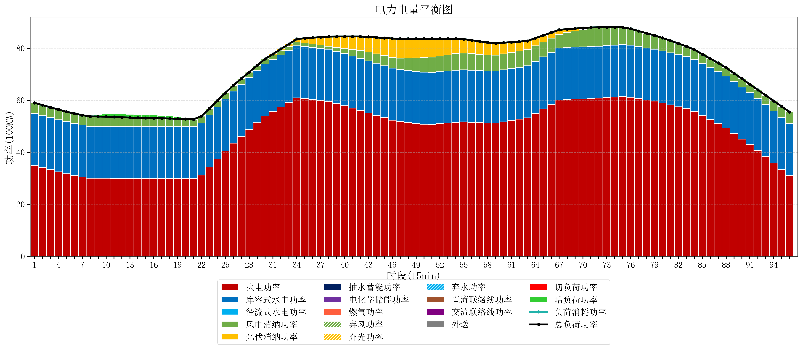
元件名称 | 时段1 | 时段2 | 时段3 | 时段4 | 时段5 | 时段6 | 时段7 | 时段8 | 时段9 | 时段10 | 时段11 | 时段12 | 时段13 | 时段14 | 时段15 | 时段16 | 时段17
name | t1 | t2 | t3 | t4 | t5 | t6 | t7 | t8 | t9 | t10 | t11 | t12 | t13 | t14 | t15 | t16 | t17
str | float64 | float64 | float64 | float64 | float64 | float64 | float64 | float64 | float64 | float64 | float64 | float64 | float64 | float64 | float64 | float64 | float64
火电功率 | 34.841734532 | 34.061841433 | 33.281948333 | 32.502055234 | 31.722162135 | 31.081284698 | 30.46125961 | 29.98865374 | 29.987634349 | 29.983224377 | 29.977617729 | 29.97201108 | 29.966404432 | 29.962271468 | 29.959085873 | 29.955900277 | 29.952714681
库容式水电功率 | 20 | 20 | 20 | 20 | 20 | 20 | 20 | 20 | 20 | 20 | 20 | 20 | 20 | 20 | 20 | 20 | 20
径流式水电功率 | 0 | 0 | 0 | 0 | 0 | 0 | 0 | 0 | 0 | 0 | 0 | 0 | 0 | 0 | 0 | 0 | 0
风电消纳功率 | 4.14 | 4.0673684211 | 3.9947368421 | 3.9221052632 | 3.8494736842 | 3.8231578947 | 3.8037894737 | 3.7844210526 | 3.7650526316 | 3.6812631579 | 3.5747368421 | 3.4682105263 | 3.3616842105 | 3.2831578947 | 3.2226315789 | 3.1621052632 | 3.1015789474
光伏消纳功率 | 0 | 0 | 0 | 0 | 0 | 0 | 0 | 0 | 0 | 0 | 0 | 0 | 0 | 0 | 0 | 0 | 0
抽水蓄能功率 | 0 | 0 | 0 | 0 | 0 | 0 | 0 | 0 | 0 | 0 | 0 | 0 | 0 | 0 | 0 | 0 | 0
电化学储能功率 | 0 | 0 | 0 | 0 | 0 | 0 | 0 | 0 | 0 | 0 | 0 | 0 | 0 | 0 | 0 | 0 | 0
燃气功率 | 0 | 0 | 0 | 0 | 0 | 0 | 0 | 0 | 0 | 0 | 0 | 0 | 0 | 0 | 0 | 0 | 0
直流联络线功率 | 0 | 0 | 0 | 0 | 0 | 0 | 0 | 0 | 0 | 0 | 0 | 0 | 0 | 0 | 0 | 0 | 0
交流联络线功率 | 0 | 0 | 0 | 0 | 0 | 0 | 0 | 0 | 0 | 0 | 0 | 0 | 0 | 0 | 0 | 0 | 0
负荷消耗功率 | 58.981734532 | 58.129209854 | 57.276685176 | 56.424160497 | 55.571635819 | 54.904442593 | 54.265049084 | 53.773074792 | 53.752686981 | 53.664487535 | 53.552354571 | 53.440221607 | 53.328088643 | 53.245429363 | 53.181717452 | 53.11800554 | 53.054293629
外送 | 0 | 0 | 0 | 0 | 0 | 0 | 0 | 0 | 0 | 0 | 0 | 0 | 0 | 0 | 0 | 0 | 0
总负荷功率 | 58.981734532 | 58.129209854 | 57.276685176 | 56.424160497 | 55.571635819 | 54.904442593 | 54.265049084 | 53.773074792 | 53.752686981 | 53.664487535 | 53.552354571 | 53.440221607 | 53.328088643 | 53.245429363 | 53.181717452 | 53.11800554 | 53.054293629
弃风功率 | 0 | 0 | 0 | 0 | 0 | 0 | 0 | 0 | 0 | 0 | 0 | 0 | 0 | 0 | 0 | 0 | 0
弃光功率 | 0 | 0 | 0 | 0 | 0 | 0 | 0 | 0 | 0 | 0 | 0 | 0 | 0 | 0 | 0 | 0 | 0
弃水功率 | 0 | 0 | 0 | 0 | 0 | 0 | 0 | 0 | 0 | 0 | 0 | 0 | 0 | 0 | 0 | 0 | 0
切负荷功率 | 0 | 0 | 0 | 0 | 0 | 0 | 0 | 0 | 0 | 0 | 0 | 0 | 0 | 0 | 0 | 0 | 0
增负荷功率 | 0 | 0 | 0 | 0 | 0 | 0 | 0 | 0.14741921696 | 0.766424914 | 1.0025555086 | 1.1035537142 | 1.2045519198 | 1.3055501254 | 1.3062899989 | 1.2425780875 | 1.1788661762 | 1.1151542648

